Portada
Bienvenida(o)!

Calibri
RGB: 95,200,255 HEX: #15c7d4
Azul claro
RGB: 140.92,199 HEX: #8c5cc7
Púrpura

ABCDEFGHIJKLMNOPQRSTUVWXYZ
abcdefghijklmnopqrstuvwxyz
RGB: 247,100,137 HEX: #f76489
Rosa Claro
RGB: 202,97,182 HEX: #ca61b6
0123456789

Fuente: Flaticon.es

Iconos

Panel
¿Cuánto es el gasto del proyecto?

464.309.416
392.784.115
392.784.115

Presupuesto
Gastos
Diferencia

Presupuesto vs Gastos
Avance de Gasto
 | Suma de Presupuesto | Suma de Gastos
1 | 17M | 15M
2 | 16M | 14M
3 | 14M | 12M
4 | 12M | 10M
5 | 20M | 17M
6 | 13M | 11M
7 | 16M | 14M
8 | 13M | 11M
9 | 16M | 14M
10 | 19M | 16M
11 | 13M | 11M
12 | 17M | 15M
1 | 19M | 16M
2 | 9M | 8M
3 | 16M | 14M
4 | 24M | 20M
5 | 18M | 14M
6 | 11M | 10M
7 | 17M | 14M
8 | 10M | 9M
9 | 11M | 10M
10 | 10M | 8M
11 | 20M | 17M
12 | 9M | 8M
1 | 20M | 16M
2 | 9M | 8M
3 | 13M | 11M
4 | 16M | 13M
5 | 21M | 18M
6 | 11M | 9M
7 | 13M | 11M
 | 85%
 | 15%
 | 50%

85%

Avance
Presupuesto
392.784.115
464309416,1

Avance de Gasto por Segmento
Avance de Gasto por Marca
 | Suma de Presupuesto | Suma de Gastos
Educación | 19M | 15M
Enterprise | 79M | 69M
Gobierno | 197M | 157M
Pyme | 149M | 134M
Socios | 21M | 18M
 | Suma de Presupuesto | Suma de Gastos
Birop | 122M | 103M
Lumalu | 156M | 131M
Yeri | 84M | 71M
Zamsan | 103M | 88M

Objetivo
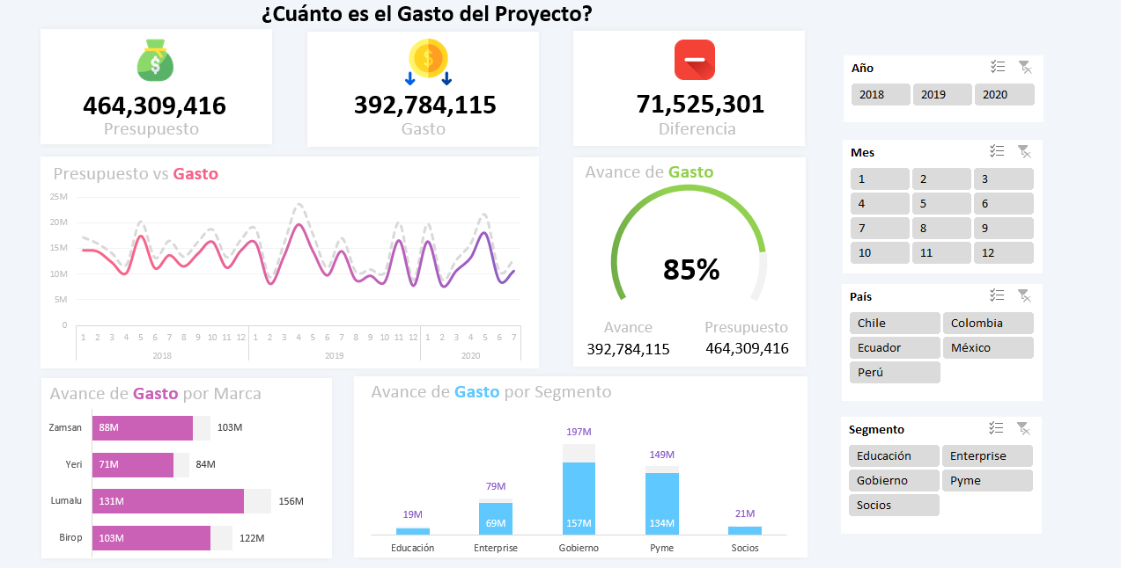

Recursos


Formato de Celda
[>=1000000]#,,"M";[>=1000]#,,"K";_*#,##0

